StrBuilder
 | java_training
 |  | src
 |  |  | bookstore
 |  |  | ph1_basic
 |  |  | ph2_oop
 |  |  | ph3_array
 |  |  | ph4_exception
 |  |  | ph5_string
 |  |  |  | StrBasic.java
 |  |  |  | StrBuilder.java | → | new

 | Khi tạo ra 1 chuỗi và giá trị của chuỗi thay đổi thường xuyên thì dùng class StringBuilder, còn khi giá trị chuỗi không thay đổi thường xuyên thì dùng class String
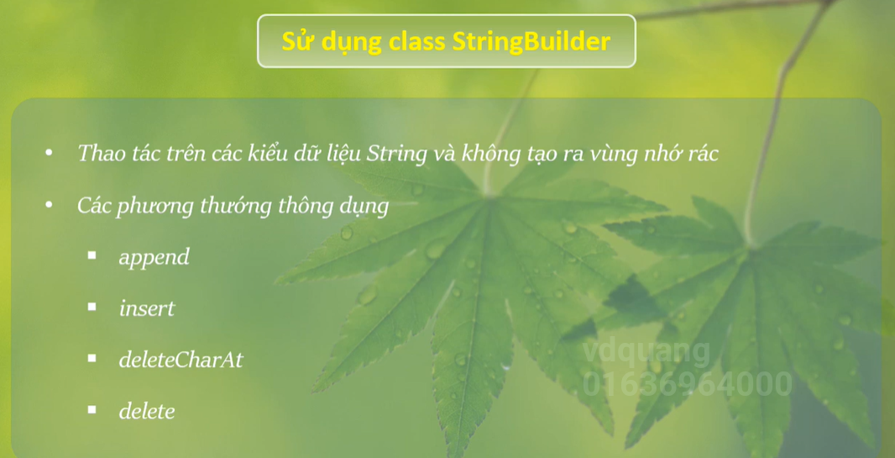

 | java_training\src\ph5_string\StrBuilder.java
 | package ph5_string;

 | public class StrBuilder {
 | public static void main(String[] args) {

 | StringBuilder strBuilderObj = new StringBuilder("Java");
 | System.out.println(strBuilderObj); |  |  |  |  |  | → | Java

 | // append
 | strBuilderObj.append(" easy"); // Java + easy |  |  |  |  |  | → | Java easy
 | System.out.println(strBuilderObj); |  |  |  |  |  |  | Chỉ thao tác trên 1 vùng nhớ mà thôi

 | // insert
 | // Java easy
 | // 012345678 |  |  |  |  |  | → | Vị trí của các ký tự trong chuỗi
 | System.out.println(strBuilderObj.length()); |  |  |  |  |  | → | 9
 | strBuilderObj.insert(5, "is very "); |  |  |  |  |  | → | Java is very easy
 | System.out.println(strBuilderObj);
 | System.out.println(strBuilderObj.length()); |  |  |  |  |  | → | 17

 | // deleteCharAt
 | // Java
 | strBuilderObj.deleteCharAt(0); |  |  |  |  |  | → | ava is very easy
 | strBuilderObj.deleteCharAt(strBuilderObj.length()-1); |  |  |  |  |  | → | ava is very eas
 | System.out.println(strBuilderObj);

 | // delete
 | // Jaxnd
 | strBuilderObj.delete(1, 3 + 1); |  |  |  |  |  | → | ais very eas
 | System.out.println(strBuilderObj); |  |  |  |  |  |  | Xóa từ vị trí 1 đến vị trí 3
 | }
 | }

 | Thực thi

Ví dụ cách phục gây ra dư thừa vùng nhớ đoạn code sau trong java
 | String str1 = "JAVA is not difficult";
 | str1 = "Android is not difficult";
 | str1 = "Android is easy";

 |  | ↓

 | StringBuilder strBuilder = new StringBuilder("JAVA is not difficult");
 | strBuilder.replace(0, strBuilder.length(), "Android is not difficult");
 | strBuilder.replace(0, strBuilder.length(), "Android is easy");

 | String str1 = strBuilder.toString();

